业务协同考核
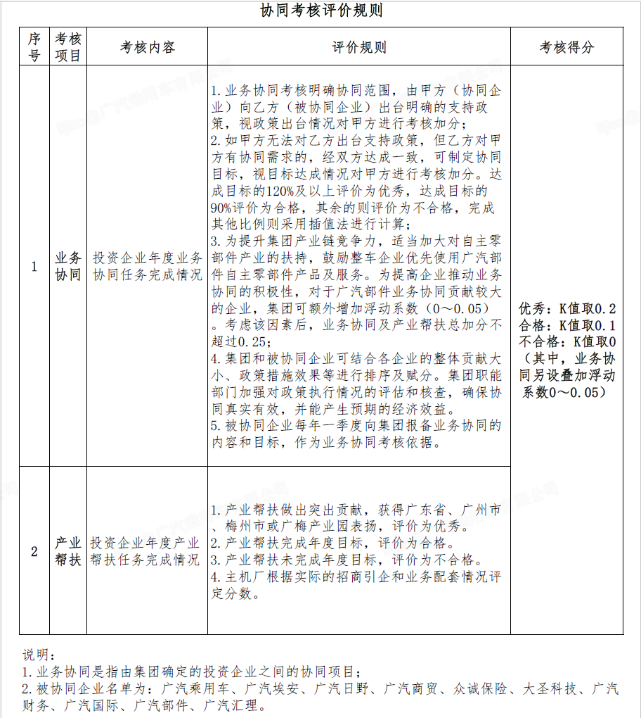
附件3：2023年度业务协同考核表
填报企业（公章）：

业务协同考核
广汽乘用车、广汽埃安、广汽日野、广汽商贸、众诚保险、大圣科技、广汽财务、广汽国际、广汽部件9家企业填写
产生业务协同的企业名称 | 指标名称 | 年度 | 指标值 | K值结果 | 考核结果简要说明 | 负责人 | 待办
 | 推进完成传祺APP线上化业务流程 | 2023年计划 | 完成所有车型金融业务线上化 |  |  | 刘俊睿
 |  | 2023年实绩
众诚保险 | 推进提升传祺店端保险经纪APP线上下单 | 2023年计划 | 保险管理系统传祺店端开通覆盖率不低于90% |  |  | 刘俊睿
 |  | 2023年实绩
 | 推进完成保险业务线上化 | 2023年计划 | 实现APP保险从订车到投保的全流程线上化 |  |  | 刘俊睿
 |  | 2023年实绩
广汽汇理 | 推进完成传祺APP线上化业务流程 | 2023年计划 | 完成所有车型金融业务线上化 |  |  | 刘俊睿
 |  | 2023年实绩
广汽丰田 | “e-LOOK会议体制及系统运用”交流与经验分享 | 2023年计划 | 组织交流会1场 项目全过程经验分享 | 0.1 |  | 刘卓艺
 |  | 2023年实绩 | 开展了交流会1场、做了全过程经验分享 |  | 符合2023年计划，达成目标。
五羊本田 | 推荐购买传祺车 | 2023年计划 | 50台
 |  | 2023年实绩
广汽财务 | 快速响应、全面满足广乘授信用信需求 | 2023年计划 | 额度不低于2.8亿元 |  |  | 广乘系企业包含：广汽乘用车，广汽乘用车（杭州），广汽乘用车新疆分公司，广汽乘用车宜昌分公司，传祺销售，传祺销售（新疆），传祺销售（湖北），传祺销售（陕西），祺盛动力，共9家。（以上企业范围根据广乘股权架构实际情况进行调整）
 |  | 2023年实绩
联系人： |  | 联系方式：

